Задание 3
Задание 3. Прикрепите сриншоты из Jira ниже

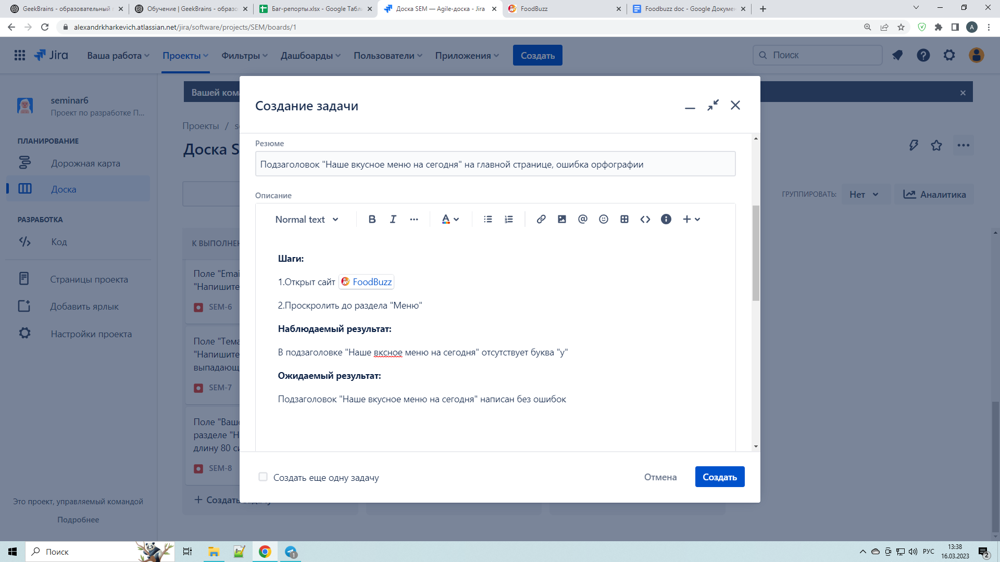

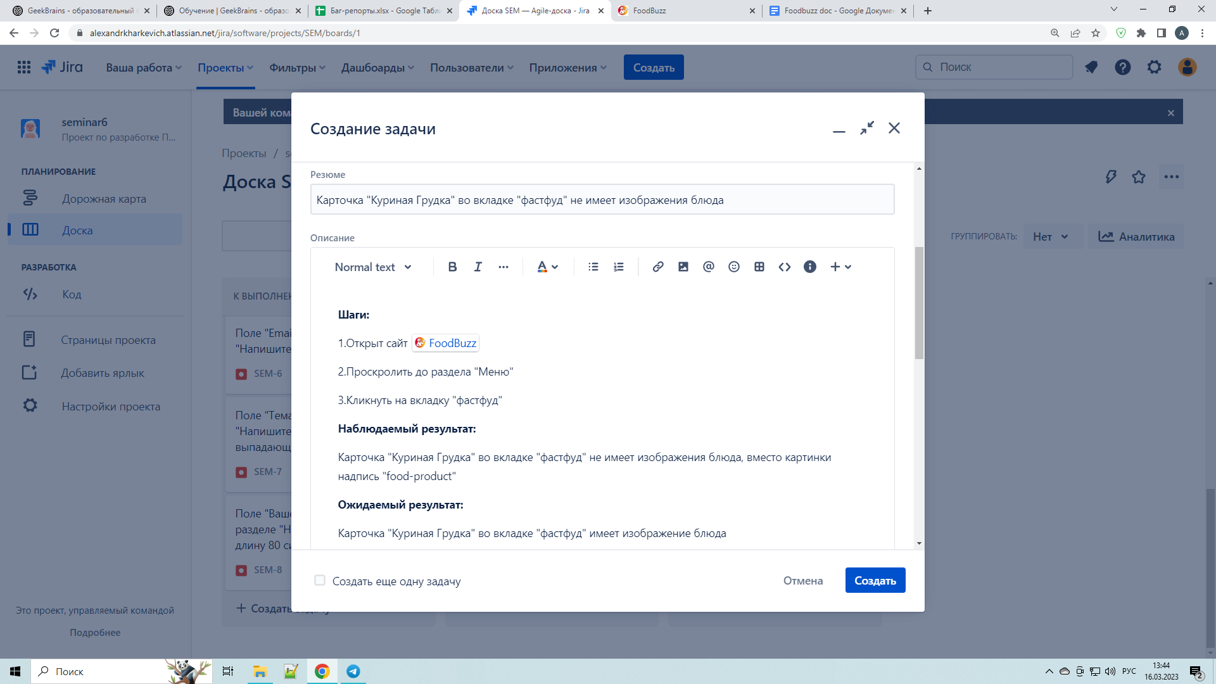

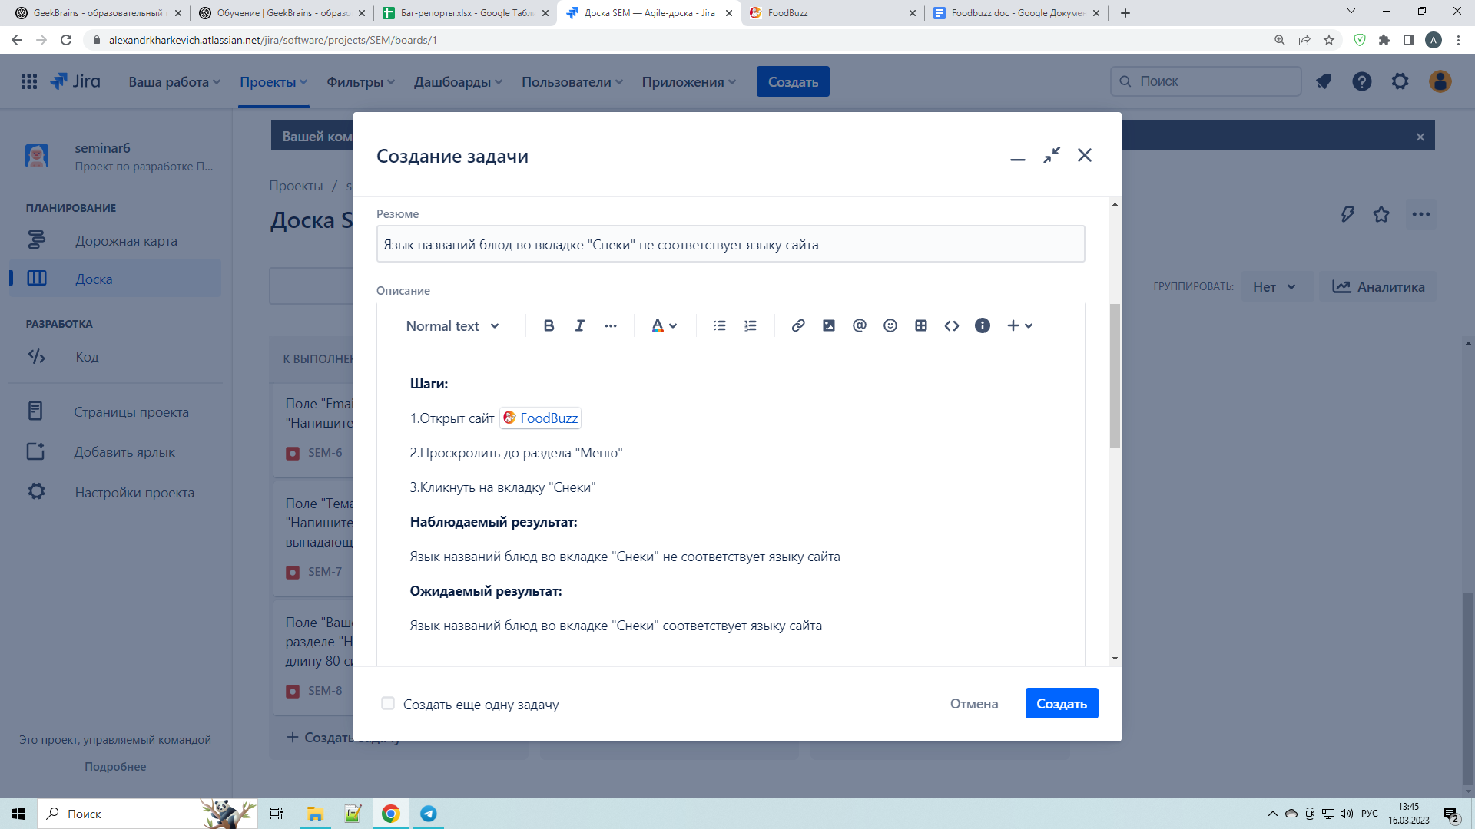

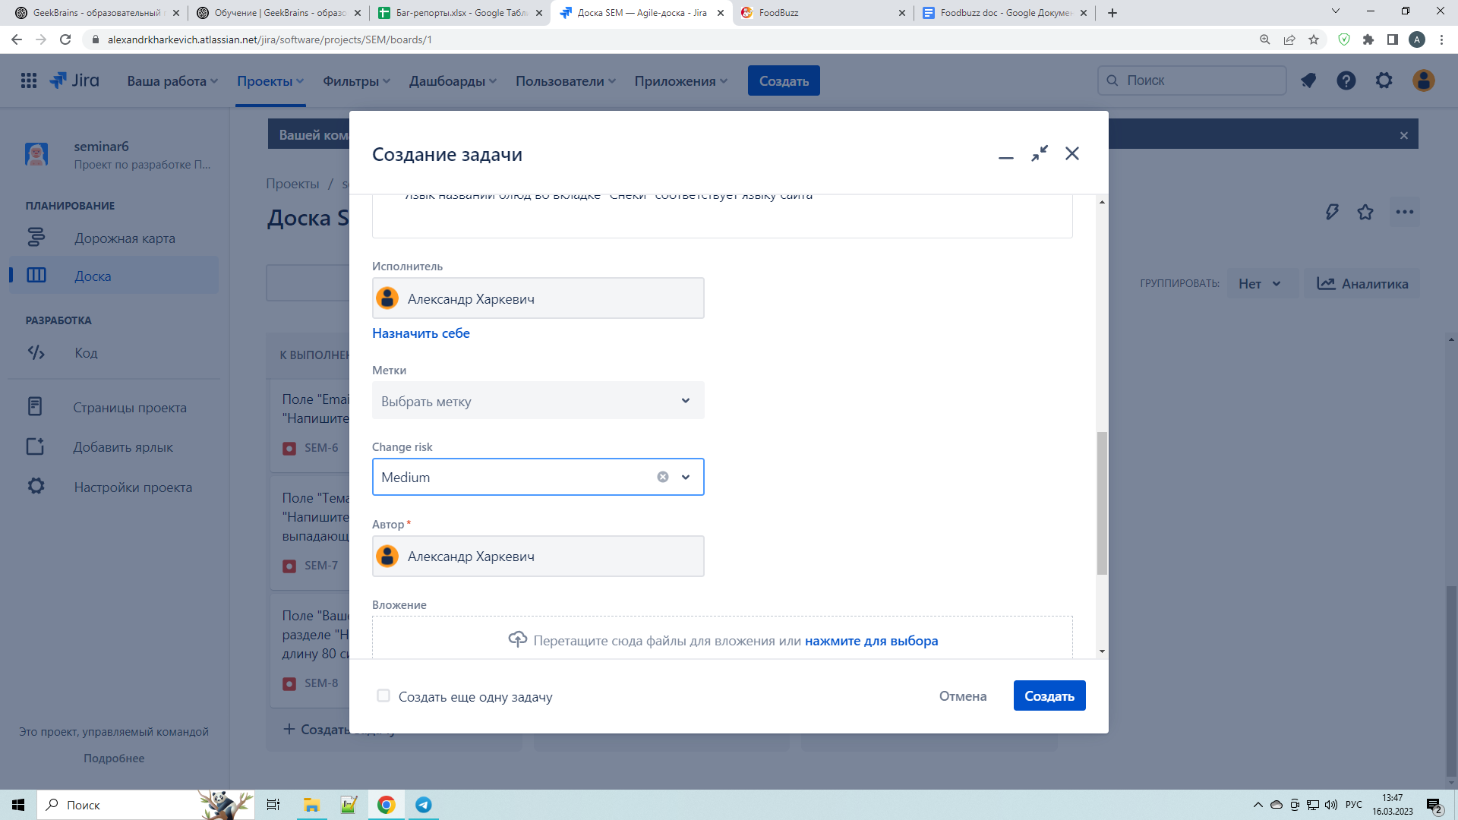

Т.З. Перенесите баг-репорты на раздел «Вкусное меню на сегодня» в Jira

Задание 4
№ | Название | Предусловие | Шаги воспроизведения | Ожидаемый результат | Фактический результат | Вложение
1 | Текст описания категории, в разделе "Меню на сегодня" отсутсвует | открыт сайт https://test-stand.gb.ru/seminar_stands/foodbuzz/index.html?_ga=2.77475541.1166159556.1678809897-158838762.1678439589 | 1. Проскроллить, до раздела "Меню на сегодня" | Текст описания категории, в разделе "Меню на сегодня" присутствует | Текст описания категории, в разделе "Меню на сегодня" отсутсвует, есть только заголовок раздела |  из Т.З

2 | Критичность
 | Minor
 | Приоритет | Окружение
 | Low | Chrome. Версия 111.0.5563.65 (64 бит)
2

№ | Название | Предусловие | Шаги воспроизведения | Ожидаемый результат | Фактический результат | Вложение
2 | Карточка "Рыбное меню" в разделе "Меню на сегодня" не содержит информацию о цене | открыт сайт https://test-stand.gb.ru/seminar_stands/foodbuzz/index.html?_ga=2.77475541.1166159556.1678809897-158838762.1678439589 | 1. Проскроллить, до раздела "Меню на сегодня" | Карточка "Рыбное меню" в разделе "Меню на сегодня" содержит информацию о цене | Карточка "Рыбное меню" в разделе "Меню на сегодня" не содержит информацию о цене, вместо цены набор символов

2 | Критичность
 | Major
 | Приоритет | Окружение
 | Medium | Chrome. Версия 111.0.5563.65 (64 бит)
2

№ | Название | Предусловие | Шаги воспроизведения | Ожидаемый результат | Фактический результат | Вложение
3 | Карточка "Холодные закуски" в разделе "Меню на сегодня" имеет оценку 6 звезд | открыт сайт https://test-stand.gb.ru/seminar_stands/foodbuzz/index.html?_ga=2.77475541.1166159556.1678809897-158838762.1678439589 | 1. Проскроллить, до раздела "Меню на сегодня" | Карточка "Холодные закуски" в разделе "Меню на сегодня" имеет оценку от 1 до 5 звезд | Карточка "Холодные закуски" в разделе "Меню на сегодня" имеет оценку 6 звезд

2 | Критичность
 | Trivial
 | Приоритет | Окружение
 | Low | Chrome. Версия 111.0.5563.65 (64 бит)
2

№ | Название | Предусловие | Шаги воспроизведения | Ожидаемый результат | Фактический результат | Вложение
4 | Карточки, в разделе "Наши повара", имеют разный размер | открыт сайт https://test-stand.gb.ru/seminar_stands/foodbuzz/index.html?_ga=2.77475541.1166159556.1678809897-158838762.1678439589 | 1. Проскроллить, до раздела "Наши повора" | Карточки, в разделе "Наши повара", имеют одинаковый размер, выровнены по горизонтали и вертикали | Карточки, в разделе "Наши повара", имеют разный размер, не выровнены по горизонтали

2 | Критичность
 | Trivial
 | Приоритет | Окружение
 | Low | Chrome. Версия 111.0.5563.65 (64 бит)
2

№ | Название | Предусловие | Шаги воспроизведения | Ожидаемый результат | Фактический результат | Вложение
5 | Язык имен поворов, в разделе "Наши повара", не сооветсвует языку сайта | открыт сайт https://test-stand.gb.ru/seminar_stands/foodbuzz/index.html?_ga=2.77475541.1166159556.1678809897-158838762.1678439589 | 1. Проскроллить, до раздела "Наши повора" | Язык имен поворов, в разделе "Наши повара", сооветсвует языку сайта | Язык имен поворов, в разделе "Наши повара", не сооветсвует языку сайта

2 | Критичность
 | Minor
 | Приоритет | Окружение
 | Low | Chrome. Версия 111.0.5563.65 (64 бит)
2

№ | Название | Предусловие | Шаги воспроизведения | Ожидаемый результат | Фактический результат | Вложение
6 | Язык блока с описанием поворов, в разделе "Наши повара", не сооветсвует языку сайта | открыт сайт https://test-stand.gb.ru/seminar_stands/foodbuzz/index.html?_ga=2.77475541.1166159556.1678809897-158838762.1678439589 | 1. Проскроллить, до раздела "Наши повора" | Язык блока с описанием поворов, в разделе "Наши повара", сооветсвует языку сайта | Язык блока с описанием поворов, в разделе "Наши повара", не сооветсвует языку сайта

2 | Критичность
 | Minor
 | Приоритет | Окружение
 | Low | Chrome. Версия 111.0.5563.65 (64 бит)
2

№ | Название | Предусловие | Шаги воспроизведения | Ожидаемый результат | Фактический результат | Вложение
7 | Язык должности поворов, в разделе "Наши повара", не сооветсвует языку сайта | открыт сайт https://test-stand.gb.ru/seminar_stands/foodbuzz/index.html?_ga=2.77475541.1166159556.1678809897-158838762.1678439589 | 1. Проскроллить, до раздела "Наши повора" | Язык должности поворов, в разделе "Наши повара", сооветсвует языку сайта | Язык должности поворов, в разделе "Наши повара", не сооветсвует языку сайта

2 | Критичность
 | Minor
 | Приоритет | Окружение
 | Low | Chrome. Версия 111.0.5563.65 (64 бит)
2

№ | Название | Предусловие | Шаги воспроизведения | Ожидаемый результат | Фактический результат | Вложение
8 | Описание повара Zinnat Zara , в разделе "Наши повара", содержит теги | открыт сайт https://test-stand.gb.ru/seminar_stands/foodbuzz/index.html?_ga=2.77475541.1166159556.1678809897-158838762.1678439589 | 1. Проскроллить, до раздела "Наши повора" | В описании повара Zinnat Zara , в разделе "Наши повара", не должны отображаться теги и лишние символы | Отображаются теги в описании повара Zinnat Zara , в разделе "Наши повара"

2 | Критичность
 | Minor
 | Приоритет | Окружение
 | Low | Chrome. Версия 111.0.5563.65 (64 бит)
2

Т.З. Протестируйте разделы «Меню на сегодня» и «Наши повара» проекта FoodBuzz и заведите все найденные баги.

